V4_基礎集計
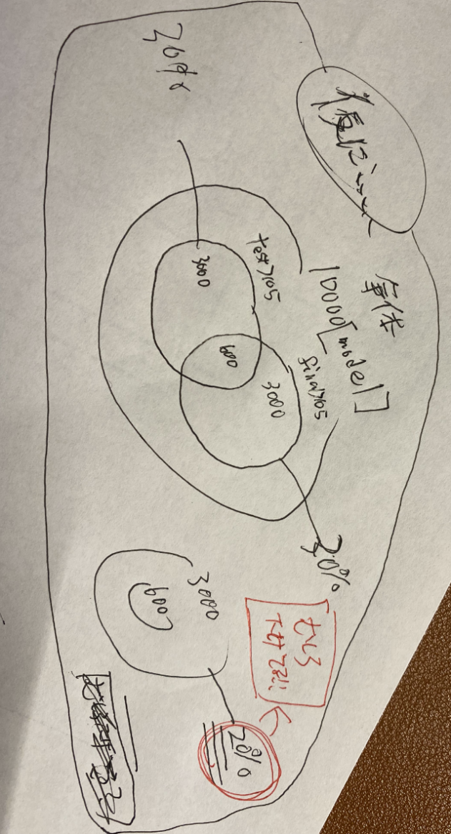
分析名 | 分析結果まとめ
全体に対してfinalがplusだったmodelの割合(recent) | plusのmodelは大体25～35パーセントくらいだった これだけ見ると適当に選んでも結構いけそう | この感じだと，test の収益をもとに絞り込みを行うと， 母集団から適当に引き抜くよりも収益が plusとなるモデルを引き抜ける確率が下がる． （単純な確率論なので断言はできないことに注意） 右の画像を参考，割合については仮で真ん中の値をすべて引き抜いている
全体に対してfinalがplusだったmodelの割合(period) | recentとおおむね同じになった． plusのmodelは大体25～35パーセントくらいだった
全体に対してtestがplusだったmodelの割合(recent) | finalと同じような結果になった． plusのmodelは大体25～35パーセントくらいだった
全体に対してtestがplusだったmodelの割合(period) | ちょっと下がった plusのmodelは大体15～25パーセントくらいだった
test,finalともにgainがplusのmodel数 （recent,period両方） | 大体4～8％

